Air Export Test Bug
 | Total (Bug/Issue) |  | Conducted date: 11-Dec-2019
ID | Module/Sub-module | Test case | Detail of Screenshot
1 | Services >> Air Export | Nhấn Duplicate Job Detail nhưng không phản hồi | 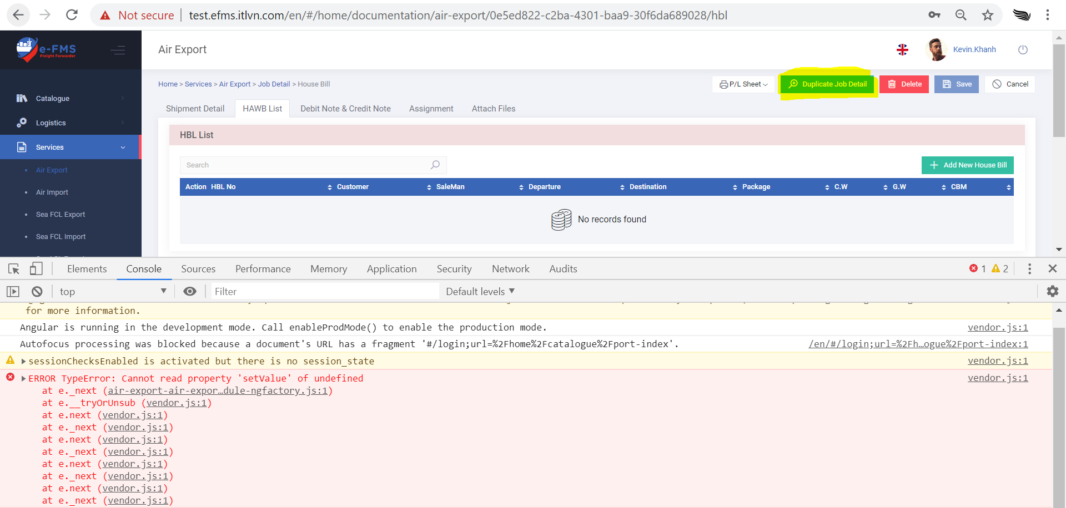
2 | Services >> Air Export >> House Bill | Trên Partner Data có Name Abbre là ITC nhưng trên Air Export >> House Bill, khi nhập Consignee là ITC thì không hiển thị | 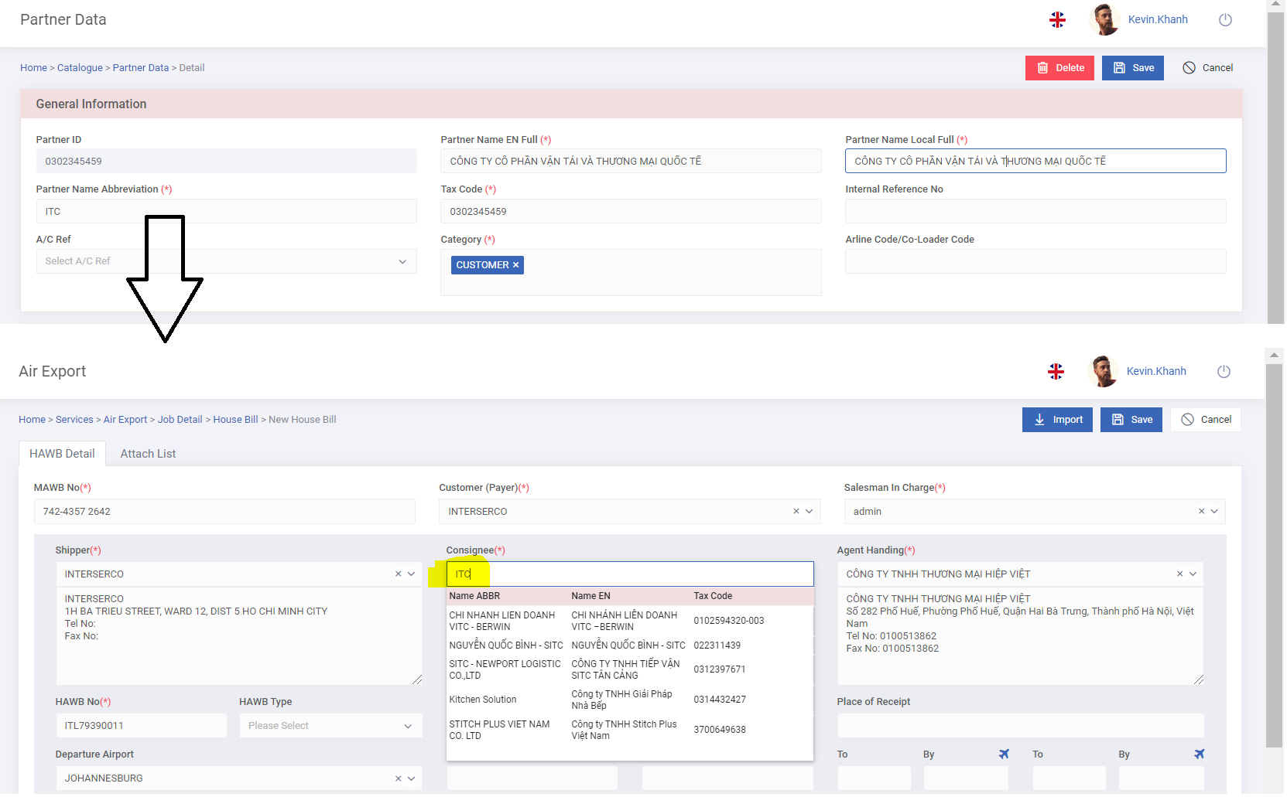
3 | Services >> Air Export >> House Bill | Issued Date không lưu mặc dù đã nhập và nhấn Save. vd: ITL79390011 | 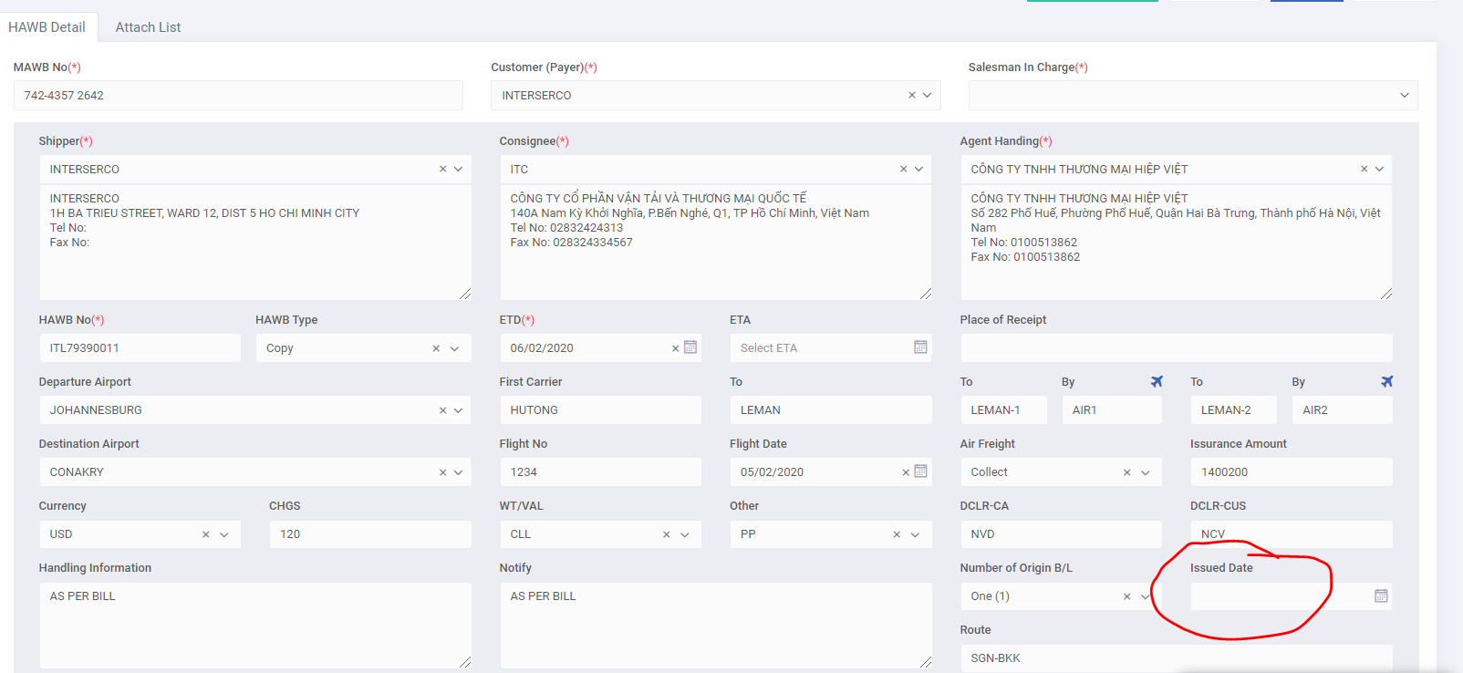
4 | Services >> Air Export >> House Bill | Tick Min nhưng vẫn ghi nhận 6*7= 42 trừ 1 =41 thay vì lấy 7 trừ 1= 6. Case 1. 1. Tick Min, nhập Sea-Air = 1. 2. Untick Min, tick Min lại vẫn giữ nguyên 41. Case 2: 1. Nhập Sea-Air =1, tick Min. 2. Untick Min, vẫn giữ nguyên 6.
5 | Services >> Air Export >> House Bill | Báo lỗi WorkplaceID | 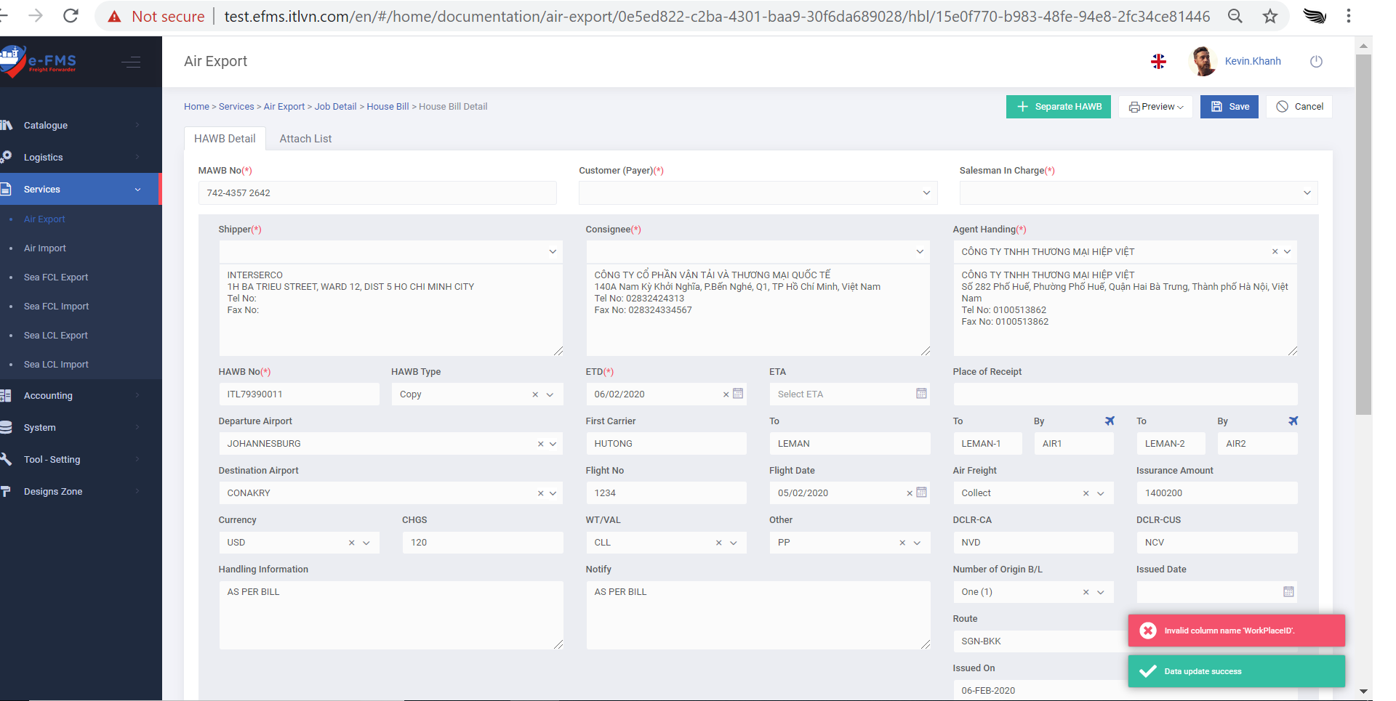
6 | Services >> Air Export >> House Bill | Tick Min, nhấn Save nhưng không lưu thông tin vừa cập nhật | 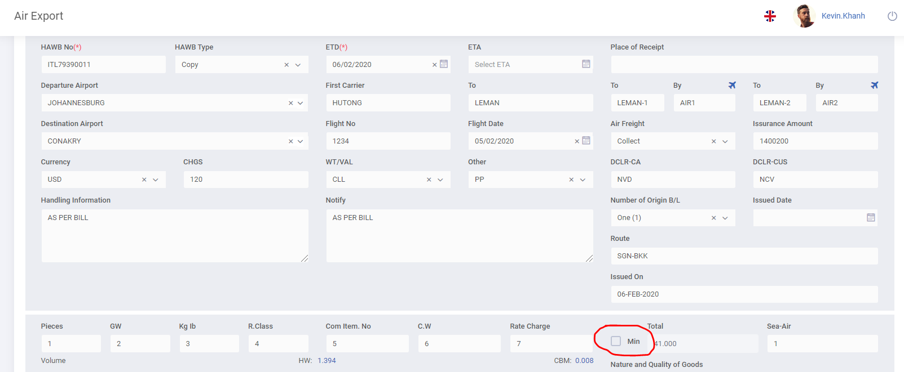
7 | Staging: Services >> Air Export >> Create new job | Airline/Co-Loader(*) là field bắt buộc, nhưng khi tạo Job, không cần nhập vẫn cho tạo mà không hiển thị message lỗi. | 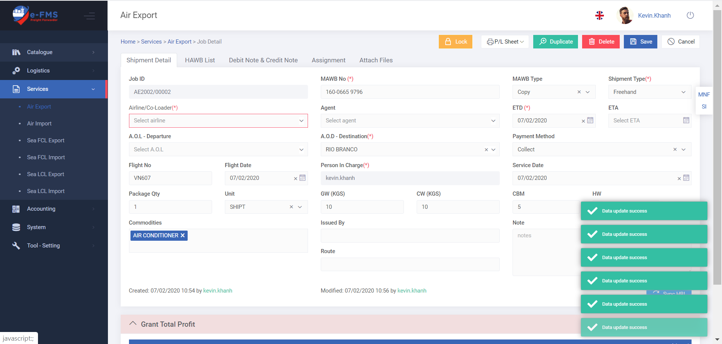
8 | Services >> Air Export >> Job Detail >> Debit Note&Credit Note | Chọn phí Debit nhưng số tiền luôn hiển thị cột Credit | 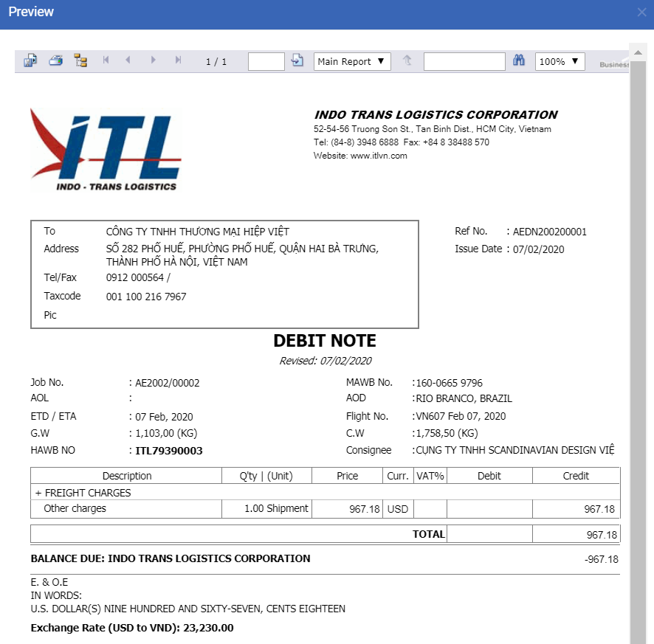
9 | Services >> Air Export >> Job Detail >> Assignment | Assign To (*): thanh scroll bar quá nhỏ nên không thể kéo chọn. | 
10 | Accounting >> Settlement | Lỗi Object no set reference | 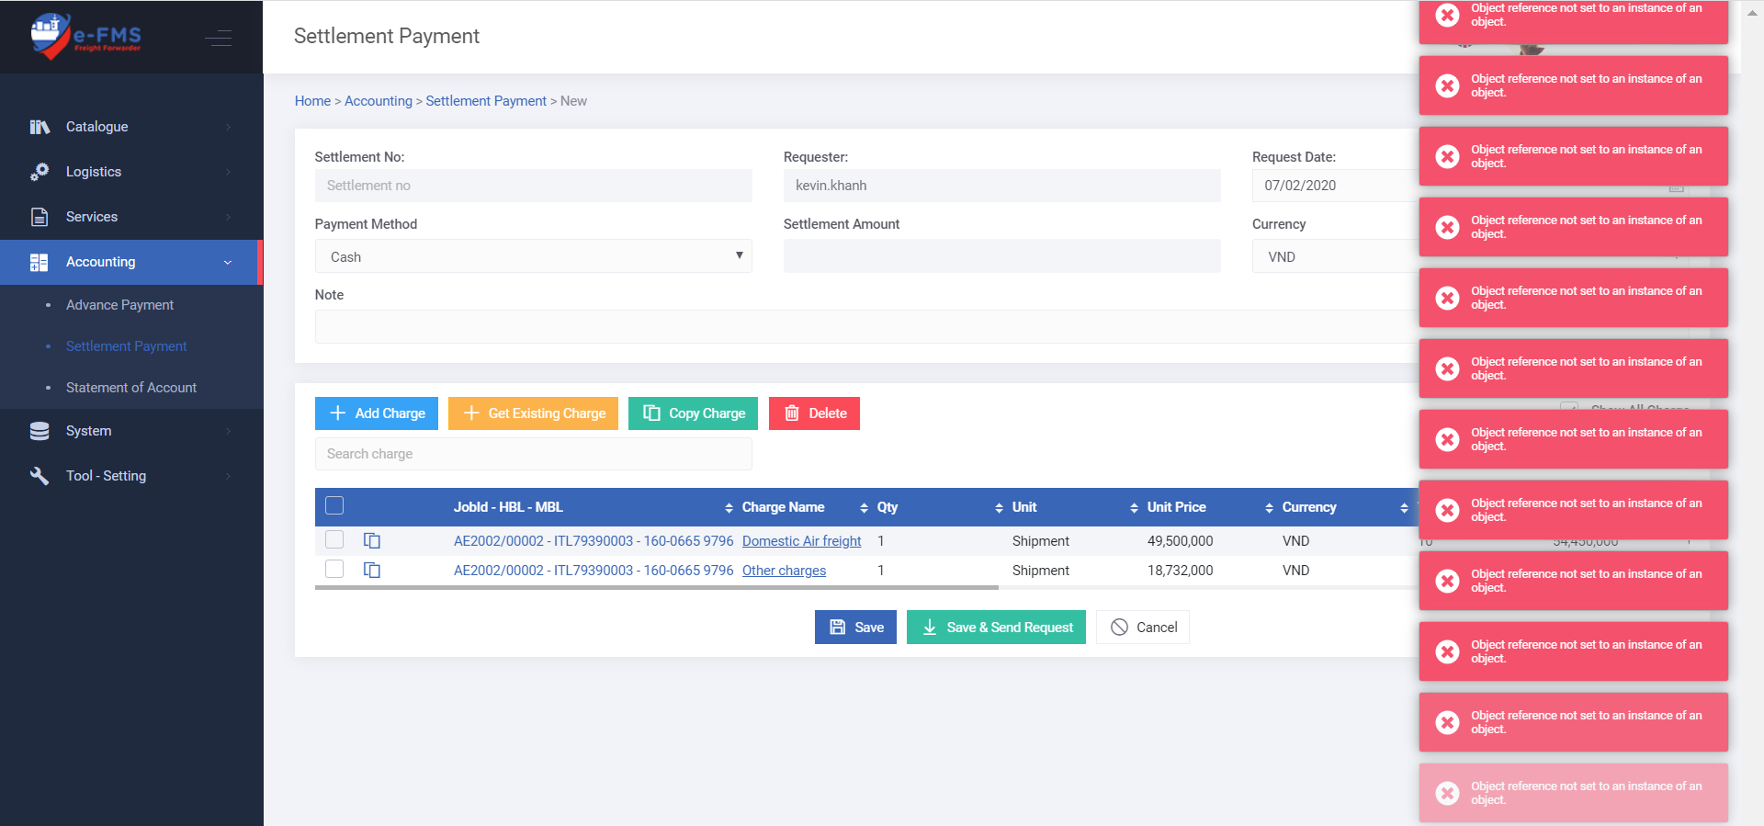
 | Shipment Detail | B1. Vào Shipment Detail, Get Dim from house, sau đó SAve and Close. B2. VÀo remove DIM trên Shipment detail, nhấn Save and Close nhưng HW vẫn giữ nguyên giá trị, không set về 0. | 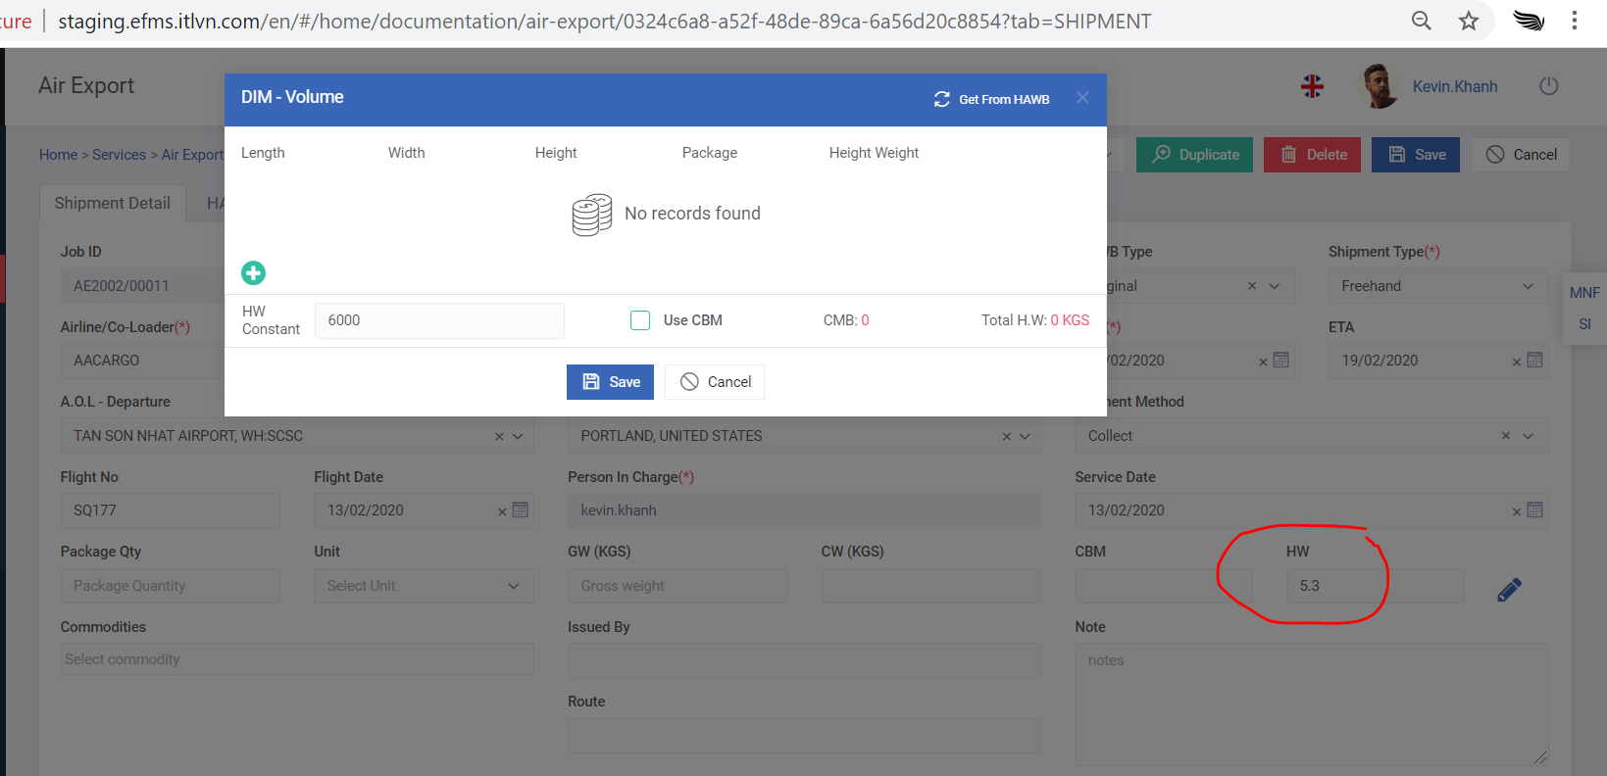
 | Air Export >> Create Job >> Attach file | Attach file: upload xong nhưng down về không có, báo failed. | 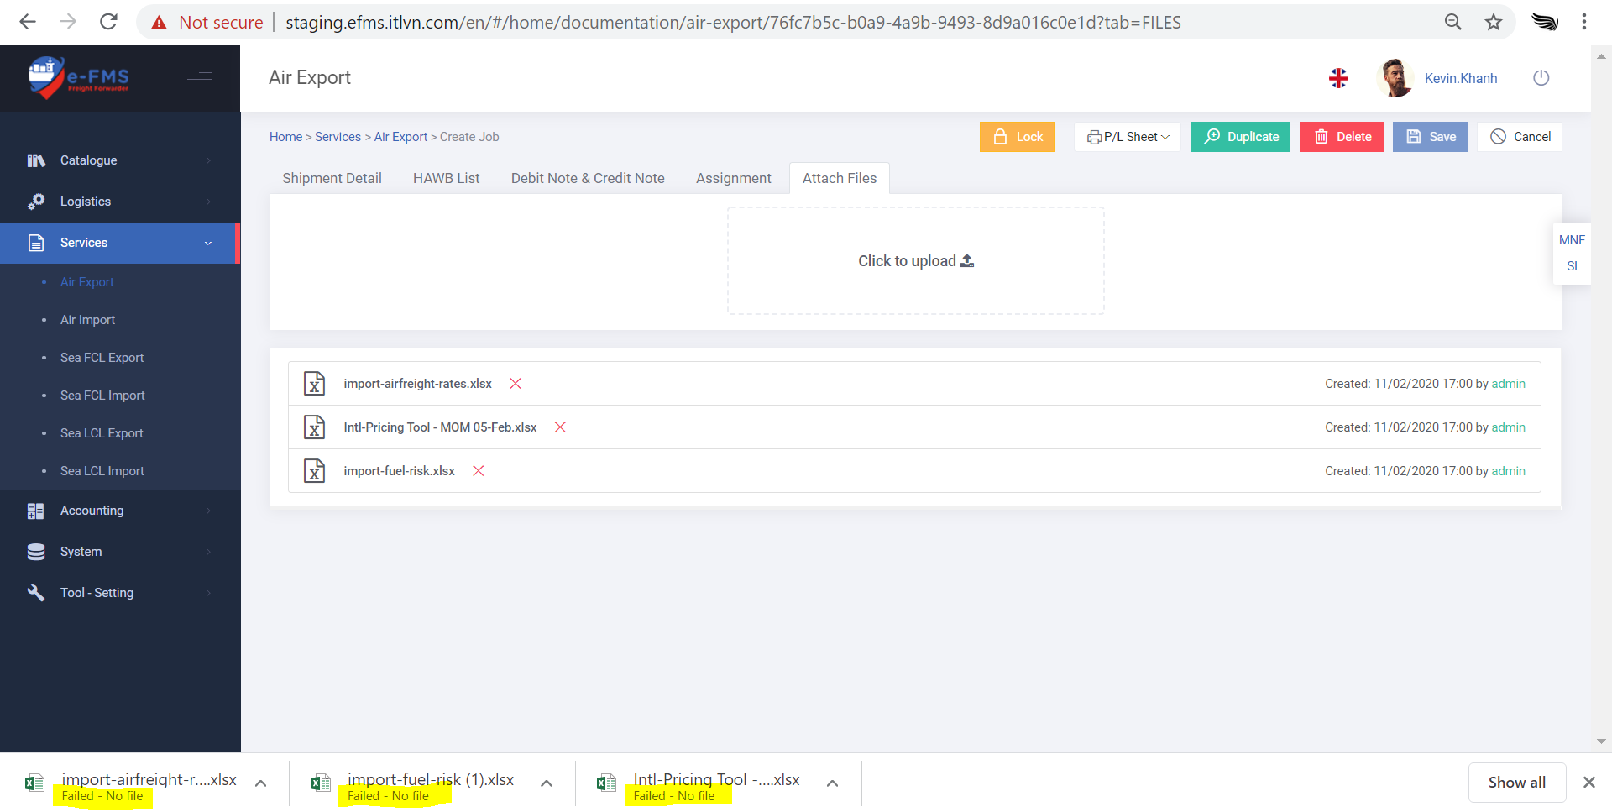
 | Air Export >> Create Job | Change caption: "Arline Code/Coloader Code" thành "Airline Code/Coloader Code".
 | Air Export >> House bill list | Sync Buying, nhưng khi cần xóa 1, 2 phí thì lại xóa hết những phí đã sync. | 